ERD-300
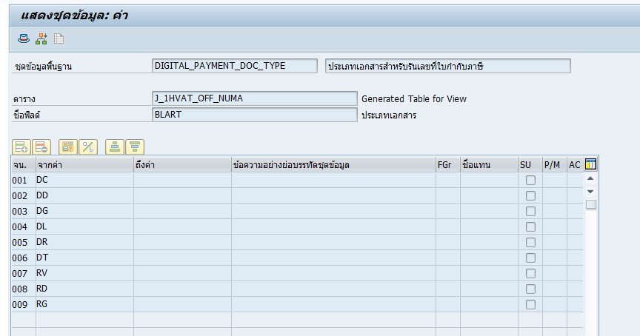
After ERQ-900
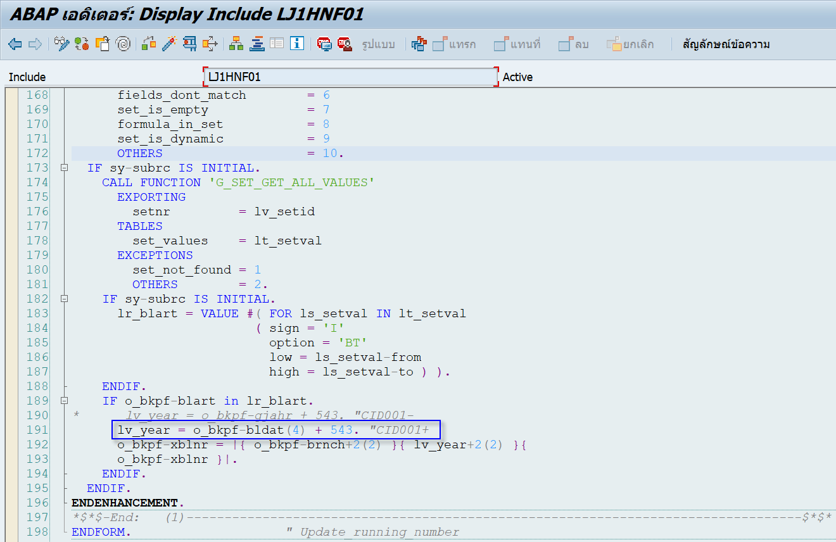

การเอามาประกอบกับสาขาปี พ.ศ. ได้มาจากการเขียนเพิ่ม
เฉพาะ MWART (ประเภทภาษี) = A (ภาษีขาย)
และประเภทเอกสารดังนี้
T-Code: GS03 > DIGITAL_PAYMENT_DOC_TYPE

